スポンサー公告
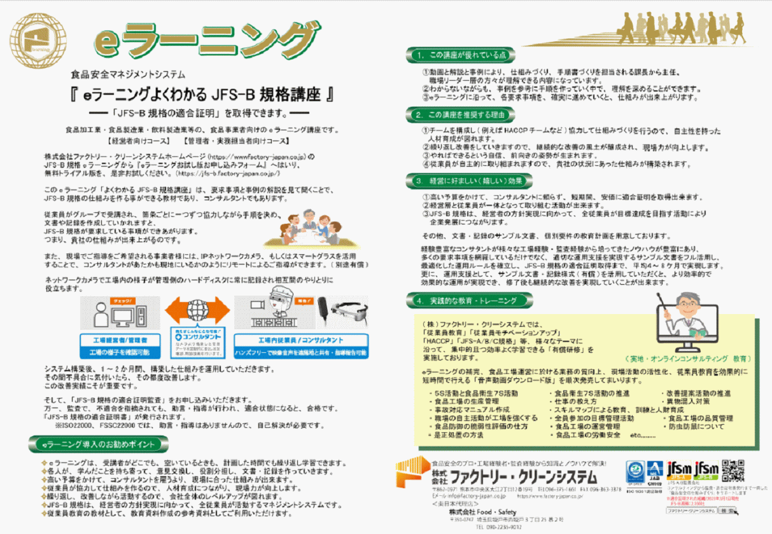

実証テスト先募集中
FoodSafety

11 ノロウイルス関連情報

ノロウイルス指数平年同等 散発事故発生 |  |  |  |  |  |  |  | 出典:東京都感染症情報センター
 |  |  |  |  |  |  |  | （最近５年間の週値の比較）
東京都は レベル 2 全国平均 (レベル3) 5.36

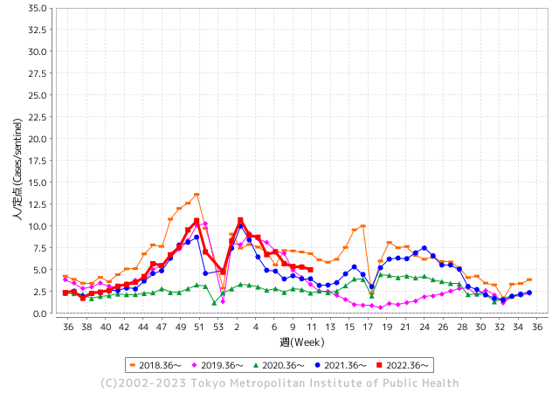
散発事故事例の報告例年より一ヵ月早い

 |  |  |  |  |  |  |  |  |  |  |  | レベル5

 |  |  |  |  |  |  |  |  |  |  |  | レベル4

 |  |  |  |  |  |  |  |  |  |  |  | レベル3

 |  |  |  |  |  |  |  |  |  |  |  | レベル2
GⅡ 10週 0例 |  |  |  |  | GⅡ 11週 0例 |  |  |  |  |  |  | レベル1
地方衛生研究所情報 |  |  | 傾向 |  | 出典：地方衛生研究所ネットワーク
★各地でノロウイルスが流行しています |  |  |  |  |  |  |  | http://idsc.tokyo-eiken.go.jp/diseases/gastro/gastro/
 |  |  |  | 流行警報 | 警戒警報
 | 2023-03-26 |  | 低散発 | 定点観測値 |  | ▲:減少 | 今週のニュース（Noroｖｉｒｕｓ） (3/20-3/26)
都道府県名 | 流行 ☆増加 ★減少☆★1つで約1ポイント |  |  | 2023/10週 | 2023/11週 | 対前週 | 大量発症事故（業種／内容） 今週 , 色抜き(先週) |  |  |  | ニュースソース | 日時
北海道 | ★ |  |  | 2.88 | 2.56 | ▲ 0.32 | 旭川市保健所は１７日、市内の保育所で幼児１６人が下痢や嘔吐（おうと）などの感染性胃腸炎とみられる症状を訴え、このうち便検査をした５人からノロウイルスが確認されたと発表した。１２～１６日に発症し、現在は全員が回復または快方に向かっている。 |  |  |  | 北海道新聞 | 2023-03-17 | 北海道
青森県 | ★ |  |  | 5.07 | 5 | ▲ 0.07 |  |  |  |  |  |  | 青森県
岩手県 | ★ |  |  | 6.15 | 5.93 | ▲ 0.22 |  |  |  |  |  |  | 岩手県
宮城県 | ★★ |  |  | 10.29 | 8.48 | ▲ 1.81 |  |  |  |  |  |  | 宮城県
秋田県 | ★ |  |  | 3.39 | 2.88 | ▲ 0.51 |  |  |  |  |  |  | 秋田県
山形県 | ★★ |  |  | 6 | 4.59 | ▲ 1.41 |  |  |  |  |  |  | 山形県
福島県 | ★ |  |  | 5.72 | 4.94 | ▲ 0.78 |  |  |  |  |  |  | 福島県
茨城県 | ☆ |  |  | 3.68 | 3.97 | 0.29 |  |  |  |  |  |  | 茨城県
栃木県 | ☆☆ |  |  | 3.19 | 4.83 | 1.64 |  |  |  |  |  |  | 栃木県
群馬県 | ★ |  |  | 4.55 | 4.13 | ▲ 0.42 | 入院した人はいない。このうち4人と同店従業員4人の便からノロウイルスが検出された。同店の料理が原因の食中毒として、24日から3日間の営業停止を命じた。 |  |  |  | 群馬県公表 | 2023-03-26 | 群馬県
埼玉県 | ★ |  |  | 5.5 | 4.64 | ▲ 0.86 |  |  |  |  |  |  | 埼玉県
千葉県 | ★ |  |  | 4.51 | 4.27 | ▲ 0.24 | 千葉県は１９日、旭市西足洗のすし店「たから」で飲食した２１～７７歳の男女１３人からノロウイルスが検出されたと発表した。海匝保健所は従業員３人の便からも同ウイルスが検出されたことなどから、同店を原因とする食中毒と断定し、１９日から３日間営業停止処分とした。 |  |  |  | 千葉日報 | 2023-03-20 | 千葉県
東京都 | ★ |  |  | 5.32 | 5.01 | ▲ 0.31 |  |  |  |  |  |  | 東京都
神奈川県 | ★ |  |  | 4.34 | 4.07 | ▲ 0.27 |  |  |  |  |  |  | 神奈川県
新潟県 | ★ |  |  | 5.57 | 4.61 | ▲ 0.96 | 新潟県は16日、新潟県三条市鬼木新田の日本料理店「伊東屋」が11〜12日に提供した弁当を食べた男女86人が嘔吐（おうと）や下痢の症状を訴え、このうち14人からノロウイルスが検出されたと発表した。33人が治療を受けたが、全員が快方に向かっている。 ノロウイルスは店の調理従事者4人からも検出された。三条保健所は食中毒と断定 |  |  |  | 新潟日報 | 2023-03-17 | 新潟県
富山県 | ★★★★★ |  |  | 14.48 | 10.14 | ▲ 4.34 |  |  |  |  |  |  | 富山県
石川県 | ★ |  |  | 8.17 | 7.69 | ▲ 0.48 |  |  |  |  |  |  | 石川県
福井県 | ☆ |  |  | 4.13 | 4.78 | 0.65 |  |  |  |  |  |  | 福井県
山梨県 | ★★ |  |  | 5.79 | 4.38 | ▲ 1.41 |  |  |  |  |  |  | 山梨県
長野県 | ★ |  |  | 7.11 | 5.75 | ▲ 1.36 | 伊那保健所は、伊那市山寺の仕出し弁当屋「竹屋たけや」でノロウイルス食中毒が発生したとして１４日から１６日まで営業停止にしたと１４日発表しました。伊那保健所の発表によりますと食中毒が発生したのは伊那市山寺の仕出し弁当屋「竹屋」です。今月７日に竹屋の施設で調理した弁当を食べた１８人に８日の未明から倦怠感や下痢などの症状がでたという事です。 |  |  |  | 伊那谷ネット | 2023-03-15 | 長野県
岐阜県 | ☆ |  |  | 4.26 | 5.13 | 0.87 |  |  |  |  |  |  | 岐阜県
静岡県 | ★ |  |  | 5.65 | 5.09 | ▲ 0.56 |  |  |  |  |  |  | 静岡県
愛知県 | ☆ |  |  | 5.9 | 6.13 | 0.23 |  |  |  |  |  |  | 愛知県
三重県 | ☆ |  |  | 5.82 | 5.98 | 0.16 |  |  |  |  |  |  | 三重県
滋賀県 | ★ |  |  | 4.58 | 4.28 | ▲ 0.30 |  |  |  |  |  |  | 滋賀県
京都府 | ★ |  |  | 5.47 | 4.85 | ▲ 0.62 |  |  |  |  |  |  | 京都府
大阪府 | ★ |  |  | 6.25 | 5.66 | ▲ 0.59 |  |  |  |  |  |  | 大阪府
兵庫県 | ★ |  |  | 8.19 | 7.21 | ▲ 0.98 |  |  |  |  |  |  | 兵庫県
奈良県 | ☆ |  |  | 7.21 | 7.26 | 0.05 |  |  |  |  |  |  | 奈良県
和歌山県 | ★ |  |  | 4.2 | 4 | ▲ 0.20 |  |  |  |  |  |  | 和歌山県
鳥取県 | ☆ |  |  | 9 | 9.95 | 0.95 |  |  |  |  |  |  | 鳥取県
島根県 | ★★ |  |  | 7 | 4.87 | ▲ 2.13 |  |  |  |  |  |  | 島根県
岡山県 | ★ |  |  | 4.63 | 4 | ▲ 0.63 |  |  |  |  |  |  | 岡山県
広島県 | ★★ |  |  | 6.42 | 5 | ▲ 1.42 | 広島市は１８日、同市西区の結婚式場「アーククラブ迎賓館ヴィクトリアハウス」で１２日に開かれた結婚披露宴で食事をした１０歳未満〜７０歳代の男女１７人が下痢や発熱などの症状を訴え、６人からノロウイルスが検出されたと発表した。市は１８日、食中毒と断定し、式場に営業禁止を命じた。 |  |  |  | 読売新聞 | 2023-03-21 | 広島県
山口県 | ★★ |  |  | 7.71 | 5.58 | ▲ 2.13 |  |  |  |  |  |  | 山口県
徳島県 | ☆ |  |  | 6 | 6.17 | 0.17 |  |  |  |  |  |  | 徳島県
香川県 | ★★ |  |  | 6.57 | 4.43 | ▲ 2.14 |  |  |  |  |  |  | 香川県
愛媛県 | ★★ |  |  | 12 | 10.38 | ▲ 1.62 |  |  |  |  |  |  | 愛媛県
高知県 | ★★ |  |  | 5.85 | 3.85 | ▲ 2.00 |  |  |  |  |  |  | 高知県
福岡県 | ★ |  |  | 6.83 | 6.37 | ▲ 0.46 |  |  |  |  |  |  | 福岡県
佐賀県 | ★★ |  |  | 4.87 | 3.04 | ▲ 1.83 |  |  |  |  |  |  | 佐賀県
長崎県 | ★ |  |  | 3.2 | 2.77 | ▲ 0.43 |  |  |  |  |  |  | 長崎県
熊本県 | ★ |  |  | 6.22 | 5.1 | ▲ 1.12 |  |  |  |  |  |  | 熊本県
大分県 | ★ |  |  | 14.11 | 12.75 | ▲ 1.36 |  |  |  |  |  |  | 大分県
宮崎県 | ★ |  |  | 9.47 | 8.56 | ▲ 0.91 | 「令和2年と3年のコロナがすごかった時期は、手洗いをしっかりしたり消毒したりがあったと思うが、今はなかなか手を洗わない、消毒もほぼしなくなってきて、ノロウイルスがついた手でものを食べてしまうのがあるのかなと感じている。」去年1年間でノロウイルスなどによる食中毒にかかった患者は105人。今年は2カ月余りで110人と大幅に増えています。 |  |  |  | テレビ宮崎 | 2023-03-16 | 宮崎県
鹿児島県 | ★ |  |  | 10.72 | 10.41 | ▲ 0.31 |  |  |  |  |  |  | 鹿児島県
沖縄県 | ☆ |  |  | 2.28 | 2.34 | 0.06 |  |  |  |  |  |  | 沖縄県
全国 | ★ |  |  | 5.91 | 5.36 | ▲ 0.55
 |  |  |  |  |  |  |  |  |  |  | 5 | 4
 |  |  |  | 今週 |  |  | 管理レベル「3」
 |  | 先週に比べて全国平均は |  |  |  | 5.36 | ：先週より | ▲ 0.55
 |  | 東京都は |  |  |  | 5.01 | ：先週より | ▲ 0.31
 |  | 最高指数は |  |  | 大分県 | 12.75 | 全国で10.00を超える都道府県数は |  | 4ヶ所 | 増減 | ▲ 1

3 | 11月ー3月中 施設の所在市町村で流行・ 食中毒が複数件報告される 定点観測値が5.00～10.00 |  |  |  |  | 【情報共有】業界・地域のニュースを掲示して、注意を促す 【常設】（次亜塩素系消毒剤)、うがい薬(イソジン） 【行動】出勤時、休憩後、退社時に手洗いの指示と徹底 【体調管理】健康状態の聞き取り、対応記録 予防的検査の実施、健康保菌者への生活指導、待機指示 【訓練】嘔吐物処理の実施訓練 【お客様・パートナー】客、納品業者に体調不良者がある場合には日報に記録

11 衛生訓話
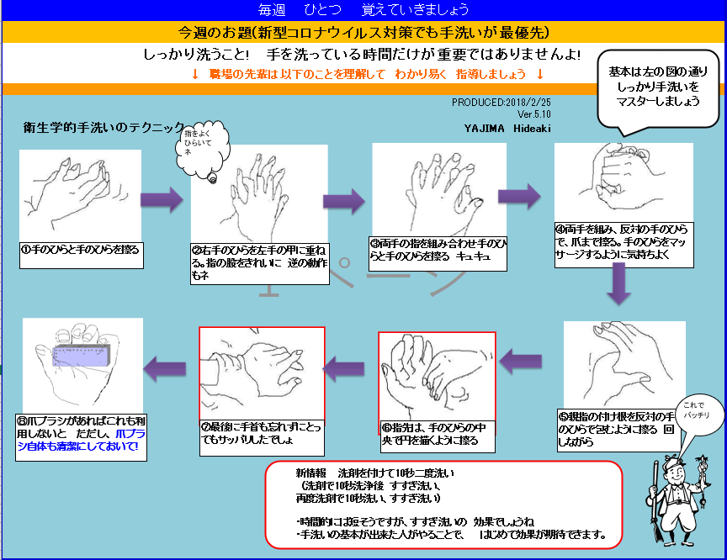

11 新型コロナウイルス情報
 |  | 新規感染者数 152週目 |  |  | 世界の感染状況まとめてきた米大学 コロナ特設サイト更新終了
 | 新型コロナウイルスの感染が広がった当初から、世界の感染状況をまとめ、インターネットで発信してきた、アメリカのジョンズ・ホプキンス大学の特設サイトが、10日、データの更新を終了しました。リアルタイムに公開される情報が少なくなり、正確なデータの把握が難しくなったことが理由だとしています。この特設サイトはジョンズ・ホプキンス大学が2020年1月に立ち上げ、新型コロナの発生状況や死者数などの世界中の最新データを、国や地域ごとにまとめて発信してきました。サイトはインターネット上で公開された各国政府の情報を自動的に収集するなどしてデータの更新を続け、日本や海外のメディアが世界の感染状況を伝えるのに利用するなど、さまざまな形で活用されてきました。 しかし、最近になり、リアルタイムに公開される情報が少なくなり、正確なデータの把握が難しくなったとして、更新の終了を決めたということです。大学によりますと、現地時間の10日午前8時すぎに最後のデータ更新を行ったということで、今後もこれまで集めたデータは公開するとしています。運営に携わったジョンズ・ホプキンス大学の研究者、ベス・ブラウアーさんは「更新終了は複雑な気持ちだ。パンデミックはまだ終わっていないが、世界が新型コロナを理解するのに重要な役割を果たせたことを誇りに思っている」と話していました。

 | 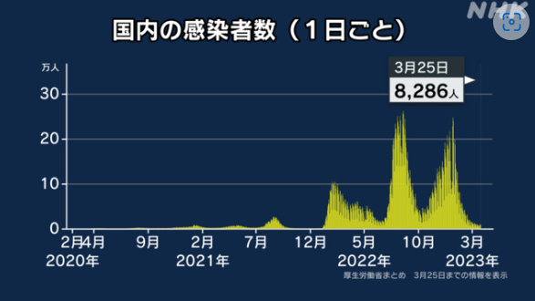 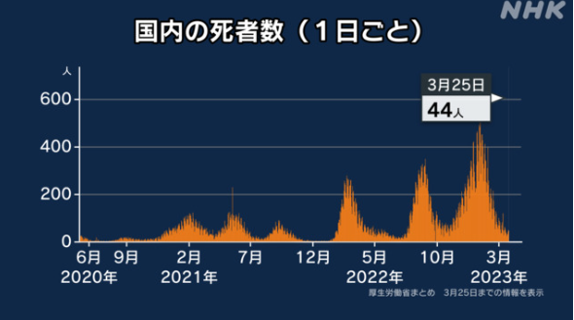

 |  |  | 日本のデータ3/25 |  | 日本 | 33,329,551 | 33,415,461 | #REF! | 73,725 | 0.22% | 0.3%
 |  |  |  |  | 中国 | 4,903,524 |  | #REF! |  | #DIV/0! | -100.0%

世界の第5波 BBX1-5

第一波 第二波 第三波 第四波 第五波

 |  |  |  |  |  |  |  |  | 冬に向かい

 | 日本の感染症BCPステージ
 | フェイズ別 対策立案
 | 1. 地域的に発生していない段階
 | 2. 地域、顧客所在地に感染者が確認された段階
 | 3. 地域住民、同居者の参加団体に感染者が確認された段階 |  |  |  |  |  |  |  |  |  |  |  | 企業内に感染者が発見された場合の対応と手順が具体的に用意されていないとパニックになる。 準備が大勢。ステークホルダーへの告知も当然前提。
 | 4 職場で複数の濃厚接触者が判明した段階
 | 5. 3で複数もしくは感染が拡大する段階
 | 6. 従業員もしくはその家族に感染確認の段階
 | 7. 5で感染が収まらない段階
 | 7. パンデミック(大流行)宣言の段階

 | ・組織・連絡体制 ・社内、社外
 | 緊急連絡網 所轄保健所、公共機関との連帯
 | 現状リスクｺﾐﾆｭケーション、顧客への情報開示
 | ・予防体制 消毒材、マスク備品準備、就業前後の除菌 検温と報告
 | ・診療体制 もしもの場合の相談医療先の確保、連絡
 | ・就業体制の見直対策 感染者の発症時の業務継続対応
 | 病院、介護・老人施設への入室時の対応、営業車両の洗浄
 | ・長期間休業に対する対策 従業員のケア

 | フェイズ | 緊急連絡網 | 消毒材 | マスク | 検温 | 行動履歴整理 | 保健所 医療機関 | 顧客連絡 | 就業 体制 | 入館チェック | 従業員ケア | PCR検査確認
 |  |  |  |  | 37.5℃↑
 | 1 | 〇 |  |  |  |  |  |  |  | 〇
 | 2 | 〇 | 〇 | 〇 | 〇 |  |  |  | 〇* | 〇 |  |  | *テレワーク、隔日出勤
 | 3 | 〇 | 〇 | 〇 | 〇 |  |  |  | 〇 | 〇 | 〇
対策 | 4 | 〇 | 〇 | 〇 | 〇 | 〇 | 〇 | ★ | 〇 | 〇 | 〇 | 〇 | 無症状なら１週間経過と就業制限
 | 5 | 〇 | 〇 | 〇 | 〇 | 〇 | 〇 | 〇 | 〇 | 〇 | 〇 | 〇
 | 6 | 〇 | 〇 | 〇 | 〇 | 〇 | 〇 | 〇 | 〇 | 〇 | 〇 | 〇
 | 7 | 〇 | 〇 | 〇 | 〇 | 〇 | 〇 | 〇 | 〇 | 〇 | 〇 | 〇

 |  |  |  |  |  |  |  | ★PCR+

11 感染症統計
届出感染症 第三類 腸管出血性大腸菌 |  |  |  |  |  |  |  |  |  |  |  |  |  | 届出感染症 第三類 細菌性赤痢菌
全国 報告数推移 医療機関からの届出数 |  |  |  |  |  |  |  |  |  |  |  |  |  | 全国 報告数推移 届出患者数（人）
 | 1月 | 2月 | 3月 | 4月 | 5月 | 6月 | 7月 | 8月 | 9月 | 10月 | 11月 | 12月 | 合計 |  | 1月 | 2月 | 3月 | 4月 | 5月 | 6月 | 7月 | 8月 | 9月 | 10月 | 11月 | 12月 | 合計
12-21年月平均 | 68 | 56 | 63 | 102 | 185 | 405 | 615 | 875 | 565 | 364 | 207 | 135 | 3,640 | 12-21年月平均 | 8 | 9 | 13 | 7 | 10 | 9 | 8 | 12 | 10 | 20 | 12 | 12 | 131
 |  |  | 今週 |  |  |  |  |  |  |  |  |  |  |  |  |  | 今週
 |  |  | 12 |  |  |  |  |  |  |  |  |  |  |  |  |  | 1
2023年 | 82 | 62 | 44 |  |  |  |  |  |  |  |  |  |  | 2023年 | 1 | 1 | 4
2022年 | 81 | 39 | 72 | 89 | 258 | 416 | 554 | 568 | 578 | 337 | 169 | 168 | 3,329 | 2022年 | 0 | 5 | 4 | 1 | 1 | 1 | 1 | 1 | 0 | 0 | 0 | 2 | 16
2021年 | 81 | 48 | 71 | 128 | 171 | 350 | 569 | 553 | 458 | 306 | 220 | 229 | 3,184 | 2021年 | 1 | 2 | 1 | 0 | 0 | 0 | 1 | 1 | 0 | 1 | 0 | 0 | 7
2020年 | 112 | 85 | 60 | 97 | 95 | 305 | 544 | 449 | 475 | 505 | 219 | 98 | 3,044 | 2020年 | 16 | 1 | 19 | 3 | 13 | 1 | 2 | 2 | 0 | 24 | 4 | 2 | 87
2019年 | 84 | 100 | 77 | 80 | 236 | 438 | 631 | 752 | 523 | 427 | 253 | 136 | 3,737 | 2019年 | 7 | 7 | 13 | 3 | 8 | 11 | 5 | 11 | 9 | 9 | 20 | 37 | 140
2018年10月3日、山梨県内の宿坊を利用した2グループ42名が赤痢にかかりました。使用水や従事者からは赤痢菌が検出されておらず現在のところ感染源は不明です。
2018年 | 41 | 44 | 67 | 103 | 311 | 415 | 539 | 1,165 | 534 | 297 | 205 | 92 | 3,813 | 2018年 | 9 | 22 | 18 | 9 | 21 | 14 | 6 | 13 | 7 | 81 | 31 | 37 | 268
埼玉県と群馬県の総菜店で販売されたポテトサラダを食べた人が腸管出血性大腸菌O157に感染した、という集団食中毒に関するニュースが2017年8月21日以降、新聞やテレビで取り上げられました。
2017年 | 57 | 35 | 95 | 112 | 131 | 340 | 483 | 1339 | 614 | 349 | 236 | 68 | 3,859 | 2017年 | 19 | 12 | 8 | 12 | 7 | 15 | 16 | 12 | 16 | 6 | 12 | 6 | 141
2016年 | 68 | 42 | 44 | 75 | 135 | 448 | 507 | 808 | 795 | 313 | 246 | 143 | 3,624 | 2016年 | 9 | 16 | 12 | 6 | 7 | 14 | 9 | 14 | 9 | 9 | 8 | 7 | 120
2011年8月に外食チェーン店が原因とされた赤痢菌Shigella sonneiの広域集団感染事例が青森県、宮城県、山形県、福島県において発生した。本事例は、それとほぼ同時期に発生しておりその関連性が強く疑われた事例である。
※2023年 第11週（3/13～3/19） 現在 |  |  |  |  |  |  |  |  |  |  |  |  |  | ※2023年 第11週（3/13～3/19） 現在
*発行予定は2022年11月7日（月）です。 |  |  |  |  |  |  |  |  |  |  |  |  |  | *発行予定は2022年11月7日（月）です。
 | 腸管出血性大腸菌 |  | 例年並み |  |  |  |  |  |  |  |  |  |  |  | 赤痢 | 増加傾向注意 |  | コロナ明け
Ｈ２９／８月は非常に多かった

腸管出血性大腸菌
 | 2023年 | 2022年 | 2021年 | 2020年 | 2019年 | 2018年 | 2017年 | 2016年 | 2015年
 | 82 | 81 | 81 | 112 | 84 | 41 | 57 | 68
 | 62 | 39 | 48 | 85 | 100 | 44 | 35 | 42
 | 44 | 72 | 71 | 60 | 77 | 67 | 95 | 44
 |  | 89 | 128 | 97 | 80 | 103 | 112 | 75
 |  | 258 | 171 | 95 | 236 | 311 | 131 | 135
 |  | 416 | 350 | 305 | 438 | 415 | 340 | 448
 |  | 554 | 569 | 544 | 631 | 539 | 483 | 507
 |  | 568 | 553 | 449 | 752 | 1,165 | 1,339 | 808
 |  | 578 | 458 | 475 | 523 | 534 | 614 | 795
 |  | 337 | 306 | 505 | 427 | 297 | 349 | 313
 |  | 169 | 220 | 219 | 253 | 205 | 236 | 246
 |  | 168 | 229 | 98 | 136 | 92 | 68 | 143
細菌性赤痢菌
 | 2023年 | 2022年 | 2021年 | 2020年 | 2019年 | 2018年 | 2017年 | 2016年
 | 1 | 0 | 1 | 16 | 7 | 9 | 19 | 9
 | 1 | 5 | 2 | 1 | 7 | 22 | 12 | 16
 | 4 | 4 | 1 | 19 | 13 | 18 | 8 | 12
 |  | 1 | 0 | 3 | 3 | 9 | 12 | 6
 |  | 1 | 0 | 13 | 8 | 21 | 7 | 7
 |  | 1 | 0 | 1 | 11 | 14 | 15 | 14
 |  | 1 | 1 | 2 | 5 | 6 | 16 | 9
 |  | 1 | 1 | 2 | 11 | 13 | 12 | 14
 |  | 0 | 0 | 0 | 9 | 7 | 16 | 9
 |  | 0 | 1 | 24 | 9 | 81 | 6 | 9
 |  | 0 | 0 | 4 | 20 | 31 | 12 | 8
 |  | 2 | 0 | 2 | 37 | 37 | 6 | 7

※2023年 第11週（3/13～3/19） 現在

 |  |  |  |  |  |  |  |  |  |  |  |  |  |  | 腸管系感染症は新型コロナウイルス予防の手洗い、手指消毒で
 |  |  |  |  |  |  |  |  |  |  |  |  |  |  | 圧倒的に感染防御できている

11 食品表示
食品表示 (3/20-3/26)
機能性表示食品、3年度連続1,000品超 22年度、現時点で200社が新規受理
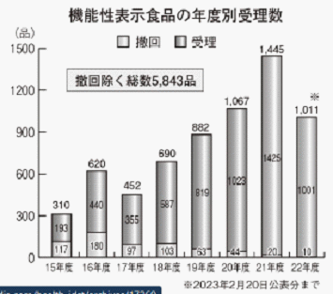 機能性表示食品の2022年度受理累計が、2 月20日公表分で1,000品を突破した。1,000品超えはこれで3年度連続。22年度の新規届出者数は200となった。 機能性表示食品の届出数は、初年度の2015年度が310品。16年度にその倍となり、17年度は減少に転じたものの、18年度以降は右肩上がりに増加した（グラフ）。SR付原料の増加、届出支援企業のノウハウ蓄積、異業種からの参入増加など、様々な要因が届出数の増加につながっているとみられる。 20年度には初めて1,000品を突破した。コロナ禍においても企業の届出意欲は旺盛で、21年度は過去最高の1,445品を記録している。・・・ | ▶https://zoom.us/webinar/register/WN_9-ciXs0sQT2yGdb79VBoLQ
ラベルバンク新聞
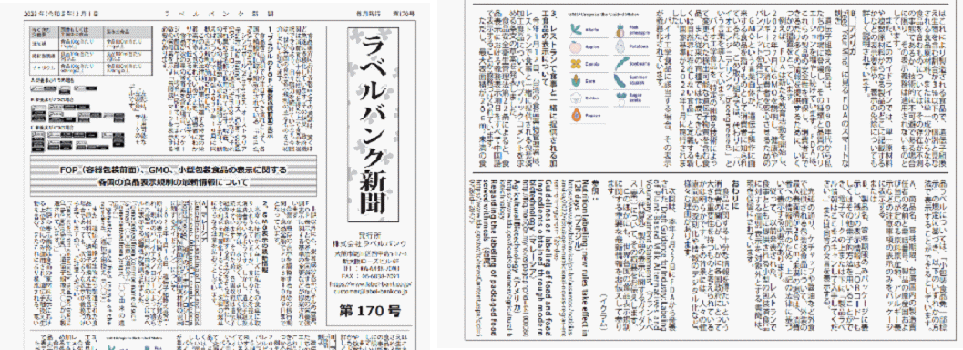 ラベルバンク新聞を発見しましたので、興味ある方は今後読んでください。 https://www.label-bank.co.jp/column/news_pdf/lb_news_170.pdf
第24回 酒類分科会 説明資料 目次 国税庁 2023/03/22
酒類の公正な取引に関する基準について 酒類業者が、酒類事業と酒類事業以外の事業を併せ行っている場合において、これらの事業に共通する費用が発生するときは、当該酒類業者が選択した合理的な配賦方法により配賦。 ・ 酒類業者が選択した合理的な配賦方法により配賦できる場合は、その算出根拠が明らかにされている場合に限る。 ・ 当該酒類業者が合理的な配賦方法を選択していない場合には、 。

なお、情報提供ページは提供者側により短期間で削除される場合もあります。予めご了解ください。

